Sheet1
系统介绍
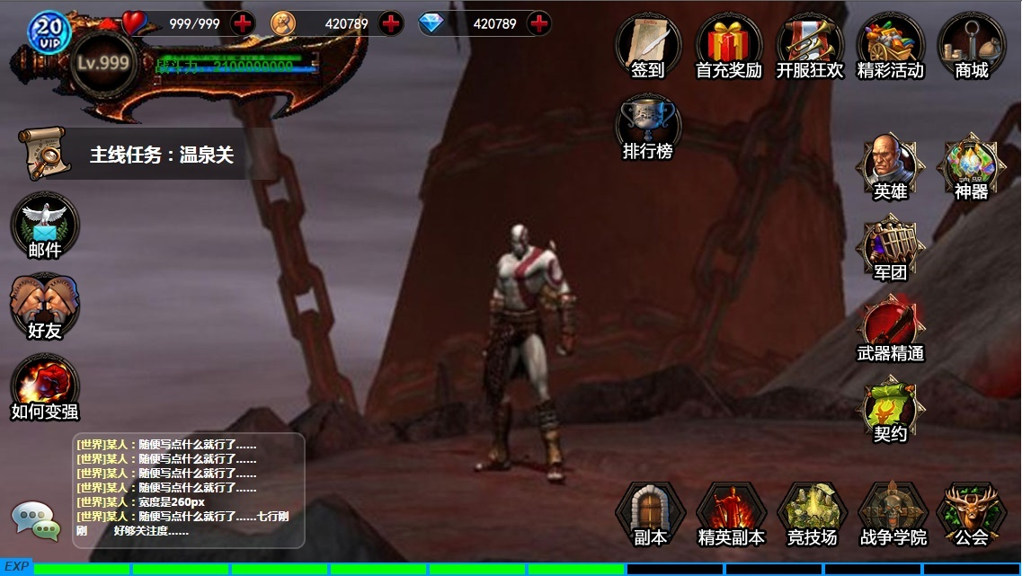
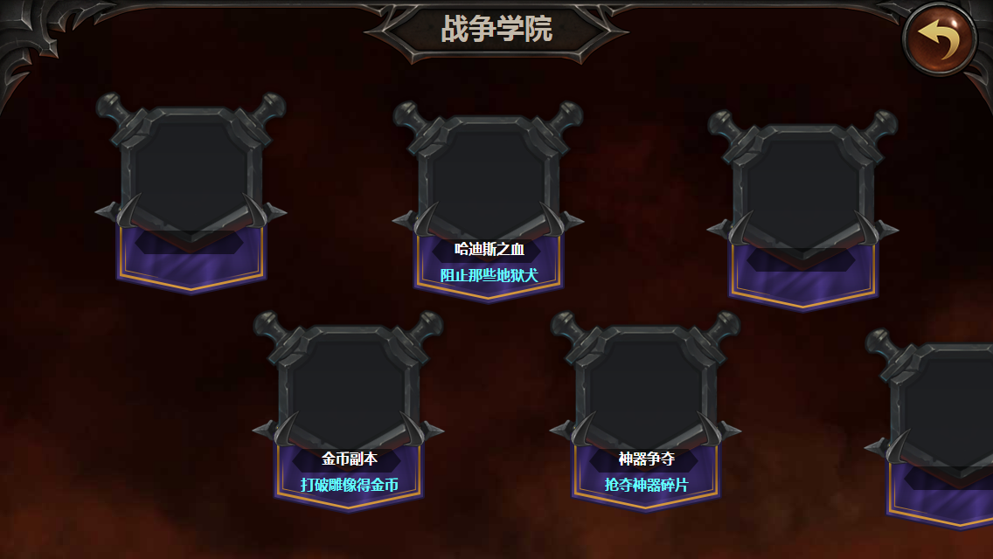
 | 设计目的
 | 1.神器碎片产出途径
 | 2.玩家间少量交互
 | 3.提供日常玩法

 | 玩法介绍
 | 1.玩家每天可以进行有限次数的神器碎片抢夺
 | 2.神器抢夺中大部分是NPC模拟的玩家对手，少部分是真实玩家
 | 3.玩家被抢夺后会收到对应的战报，可以选择反击
 | 4.每个玩家每天被抢夺的次数非常有限以形成保护机制

详细玩法

 | 活动入口
 | 1.玩家等级到达25级开启
 | 2.在战争学院界面，点击“神器争夺”活动进入

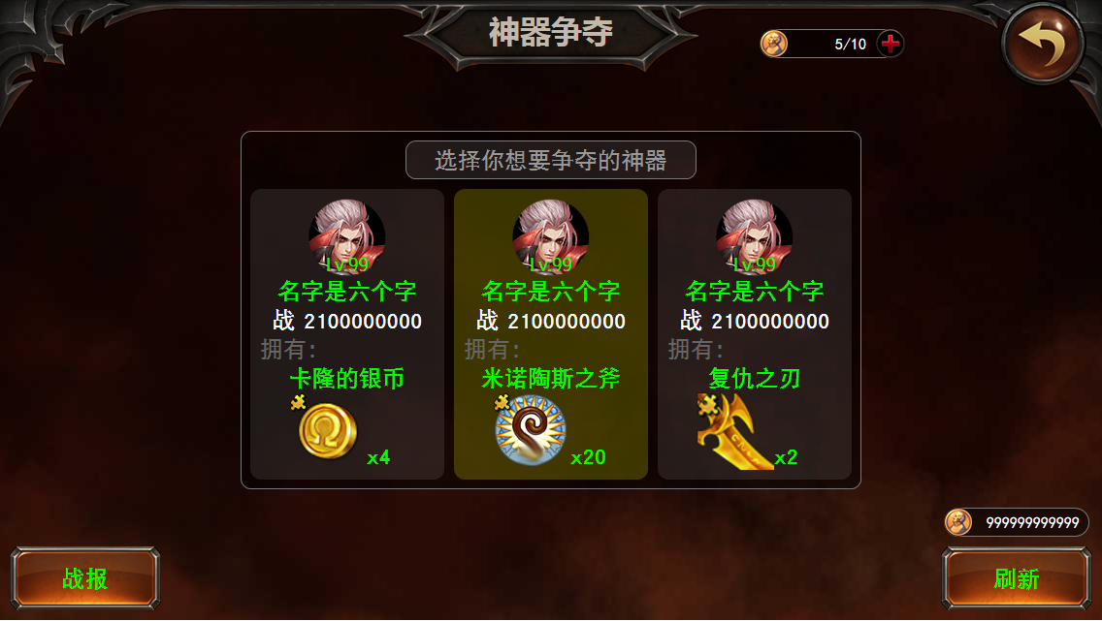
 | 抽取规则
 | 1.从与此玩家战力相比在[80%，120%]之间的玩家中，抽取3位其他玩家的数据作为仿玩家NPC（类似竞技场）生成选择对手页面供玩家选择抢夺的对象
 | 2.分别为每个对手从此玩家未满级的神器碎片中随机抽取战胜所获得的神器碎片类型
 | 3.分别为每个对手抽取战胜所获得的碎片数量
 |  | 碎片数量 | 随机权重
 |  | 1 | 100
 |  | 2 | 50
 |  | 3 | 33
 |  | 4 | 25
 |  | 5 | 20
 |  | 10 | 10 | 需要特别华丽的卡面

 | 战胜获得碎片数随机规则
 | 1.进入神器争夺页时，检测玩家的神谕，若玩家持有神谕的数量小于等于0，则弹出提示信息“今天的神谕已用完，请购买神谕或明日再来挑战。”
 | 2.若有足够的神谕，点击对手，则进入抢夺神器碎片的PVP战斗

 | 结果处理
 | 1.战胜时获得对应数量的碎片，神谕数量-1，在自己的战报中生成战报1（详见下文详细战报内容）
 | 2.战败时一无所获，在自己的战报中生成战报2

特殊机制

 | 被抢夺
 | 1.每日首次上线时处理
 |  | 1)抽取今天被抢次数，0-3次随机
 |  | 2)在换日前剩下的时间中随机分布这些被抢次数
 | 2.时间到时，从与此玩家战力相比在[100%，120%]之间的玩家中，抽取3位其他玩家的数据作为仿玩家NPC（类似竞技场）对此玩家进行抢夺，并随机抢夺结果
 |  | 1)50%概率抢夺成功，收到战报3
 |  | 2)50%概率抢夺失败，收到战报4
 | 3.如果玩家当时在线，则向其发送系统通知“XXX试图抢夺你的神器碎片，快去查看战报！”，如果不在线，则推送此消息。

 | 复仇
 | 1.战报3中提供复仇按钮，被抢夺碎片的玩家可以进行一次复仇行为。
 |  | 1)如果能够战胜，则可获得1块额外的碎片（这个是纯粹的直接生成发放，只是为了弥补他被抢的损失），并移除复仇按钮（只能通过这种途径获得1块碎片）
 |  | 2)如果没有战胜，则什么都无法获得，不移除复仇按钮

 | 其他规则
 | 1.神谕数量在每日换日时重置，数量为10

详细战报内容

 | 战报1
 |  | XXXX年X月X日XX:XX:XX：你挑战XXX成功，获得XXX碎片xN。

 | 战报2
 |  | XXXX年X月X日XX:XX:XX：你挑战XXX失败，一无所获。

 | 战报3
 |  | XXXX年X月X日XX:XX:XX：XXX对你发起了挑战，你不幸落败，失去XXX碎片x1。[复仇按钮]

 | 战报4
 |  | XXXX年X月X日XX:XX:XX：XXX对你发起了挑战，你轻易的击败了他，保住了XXX碎片。

